상품제안서
지니큐 BLDC모터 핸디형 무선 미니선풍기 (넥스트랩제공) | 상품코드: S46545

 |  |  |  |  |  |  | 02-713-8555 | www.synergygift.co.kr
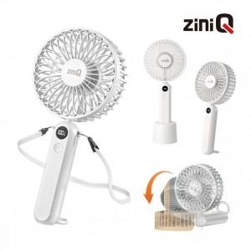

【상세/제작정보】

【인쇄/포장옵션】 | 레이저 / 포장지포장

【공급단가】 | 수량 | 30~ | 100~ | 500~ | 1,000~ | 3,000~
*VAT별도 | 단가 | 10,700원 | 10,000원 | 9,390원 | 9,190원 | 9,040원

【상품 URL】 | https://www.synergygift.co.kr:443/src/goods_detail.php?gdno=46545

